界面&功能
界面相关 |  |  |  |  | 功能规则

 | 功能入口

1
 | 主界面【当前为示例】
2
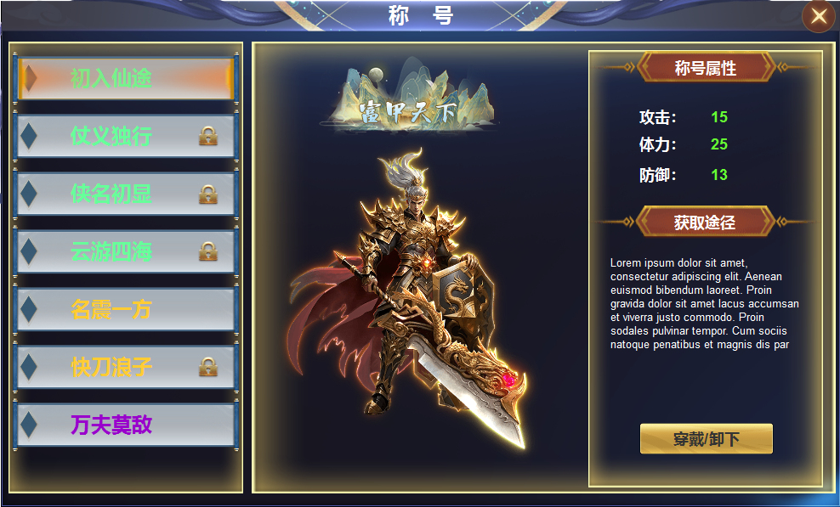
3
4
 |  |  | 美术需求 |  |  | 程序规则

 |  | 1 | 标题、一级框、关闭按钮。 |  | 1 | 主界面点击按钮打开。
 |  | 2 | 列表 |  |  | ▶ | 首次打开时默认下选中第一个。
 |  |  | ▶ | 底框，选中状态。锁形标记。 |  | ▶ | 未获得的称号也可预览观看，但没有穿戴按钮。
 |  | 3 | 称号图、背景图 |  | 2 | 列表栏
 |  | 4 | 属性栏 |  |  | ▶ | 列表栏上下可滑动，有选中状态。
 |  |  | ▶ | 属性框、按钮。 |  | ▶ | 未获得的称号也可点击预览观看，但没有穿戴按钮。
 |  |  | ▶ | 标题框 |  | ▶ | 未获得的称号后面有锁形标记。
 |  |  |  |  | 3 | 预览
 |  |  |  |  |  | ▶ | 显示角色游戏场景内的模型，点击列表可预览称号。
 |  |  |  |  | 4 | 属性栏
 |  |  |  |  |  | ▶ | 显示称号属性，获取途径。及穿戴按钮
 |  |  |  |  |  | ▶ | 未获得的称号，穿戴按钮隐藏。
 |  |  |  |  |  | ▶ | 已获得的称号，按钮为穿戴，点击穿戴称号，按钮变为卸下。

表格结构
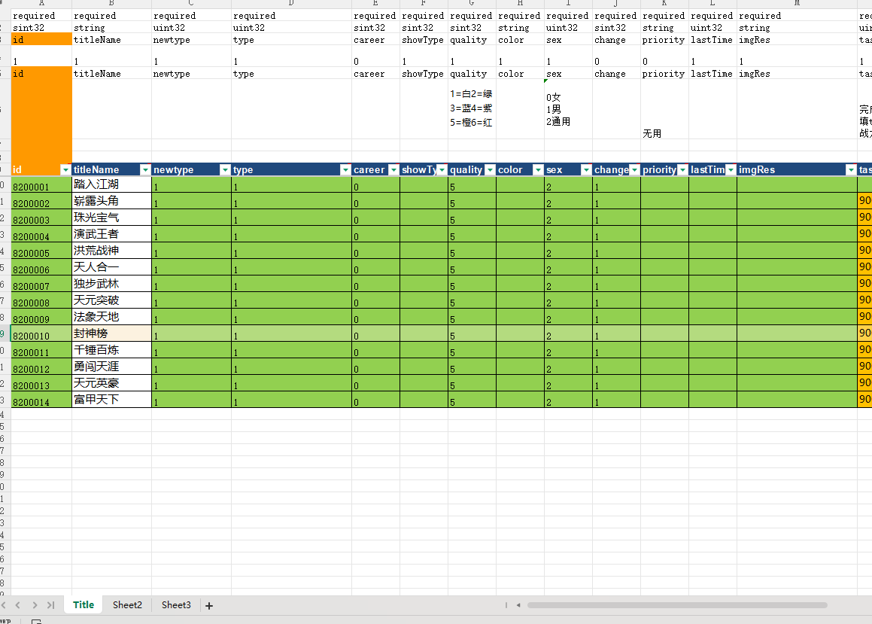
表结构设计

参考图
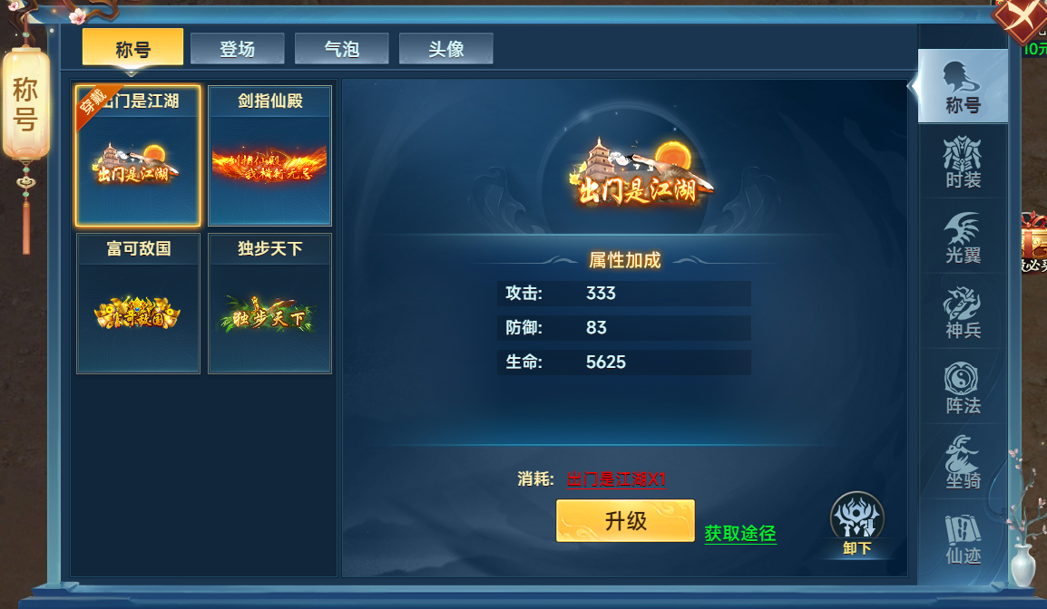
参考图

